Лист1
График зависимости Bm=Bm(Hm)
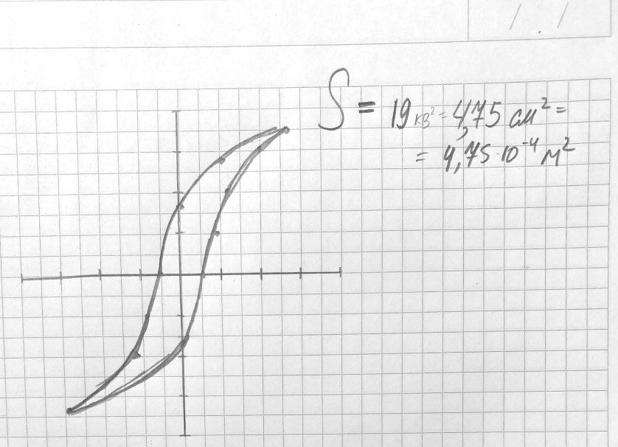
Таблица 1
Xc, дел | Yr, дел | Hc, А/м | Br, Тл |  | α | β
0.6 | 1.6 | 37.669683258 | 0.28466494845 |  | 313.91402715 | 3.5583118557

Таблица 2
Xm, дел. | Ym, дел. | Hm, А/м. | Bm, Тл | μm |  | χ, В/м2 | P, В
2.7 | 3.5 | 169.51357466 | 0.62270457474 | 3061.2325885 |  | 1.1152167981E-12 | 5.2972797908E-16
 |  |  |  |  |  | ∆χ | ∆P
 |  |  |  |  |  | 1.9316121557E-13 | 9.1751577395E-17
Таблица 3
U, В | X, дел. | Kx, В/дел | H, А/м | Y, дел | Ky, В/дел | В, Тл | μ
18 | 3.1 | 0.2 | 194.62669683 | 4 | 0.05 | 0.71166237113 | 3047.1255259
16 | 2.5 | 0.2 | 156.95701357 | 3.3 | 0.05 | 0.58712145619 | 3117.209413
15 | 2.2 | 0.2 | 138.12217195 | 3 | 0.05 | 0.53374677835 | 3220.2576581
14 | 4.2 | 0.1 | 131.8438914 | 2.9 | 0.05 | 0.51595521907 | 3261.1498188
13 | 3.5 | 0.1 | 109.8699095 | 2.6 | 0.05 | 0.46258054124 | 3508.5473913
12 | 3.1 | 0.1 | 97.313348416 | 2.4 | 0.05 | 0.42699742268 | 3656.5506311
11 | 2.7 | 0.1 | 84.75678733 | 2.2 | 0.05 | 0.39141430412 | 3848.4066827
10 | 2.3 | 0.1 | 72.200226244 | 2 | 0.05 | 0.35583118557 | 4106.9952741
График зависимости μ=μ(Hm)
9 | 2 | 0.1 | 62.78280543 | 1.8 | 0.05 | 0.32024806701 | 4250.7401087
8 | 3.7 | 0.05 | 58.074095023 | 1.7 | 0.05 | 0.30245650773 | 4340.0950058
7 | 3.1 | 0.05 | 48.656674208 | 1.4 | 0.05 | 0.2490818299 | 4265.9757363
6 | 2.8 | 0.05 | 43.947963801 | 3 | 0.02 | 0.21349871134 | 4048.323913
5 | 2.5 | 0.05 | 39.239253394 | 2.5 | 0.02 | 0.17791559278 | 3778.4356521
4 | 2.2 | 0.05 | 34.530542986 | 2 | 0.02 | 0.14233247423 | 3434.941502
3 | 1.9 | 0.05 | 29.821832579 | 3.2 | 0.01 | 0.11386597938 | 3181.8405492

 | μmax | Hm |  | ∆χ
 | 4340.0950058 | 58.074095023 |  | 1.9316121557E-13

